行政事業レビューシート
 |  |  |  |  |  |  |  |  |  |  |  |  |  |  |  |  |  |  |  |  |  | 事業番号 |  |  |  |  |  |  | 0120
令和2年度行政事業レビューシート |  |  |  |  |  |  |  |  |  |  |  |  |  |  |  |  |  |  |  |  | （ | 国土交通省 |  |  |  |  |  |  |  |  |  | ）
事業名 |  |  |  | ダム建設事業 |  |  |  |  |  |  |  |  |  | 担当部局庁 |  |  |  |  | 水管理・国土保全局 |  |  |  |  |  |  |  | 作成責任者
事業開始年度 |  |  |  | 昭和15年度 |  |  |  | 事業終了 （予定）年度 |  |  |  | 終了予定なし |  | 担当課室 |  |  |  |  | 治水課 |  |  |  |  |  |  |  | 課長 藤巻 浩之
会計区分 |  |  |  | 一般会計
根拠法令 （具体的な 条項も記載） |  |  |  | ・河川法 第１条、第９条、第１０条、第１６条の４、第５９条、第６０条、第６２条、第６３条、第６５条の３、第６６条、第６８条、第７０条の２、第９６条 ・特定多目的ダム法 第１条、第７条、第８条、第３３条 ・独立行政法人水資源機構法 第１２条、第１９条の２、第２１条、第２２条、第３０条の２ |  |  |  |  |  |  |  |  |  | 関係する 計画、通知等 |  |  |  |  | ・河川整備計画（河川法第16条） ・社会資本整備重点計画（社会資本整備重点計画法第４条） （第4次社会資本整備重点計画：平成27年9月18日閣議決定） 等
主要政策・施策 |  |  |  | 国土強靱化施策 |  |  |  |  |  |  |  |  |  | 主要経費 |  |  |  |  | 公共事業
事業の目的 （目指す姿を簡潔に。3行程度以内） |  |  |  | 河川について、洪水、高潮等による災害の発生が防止され、河川が適正に利用され、流水の正常な機能が維持され、及び河川環境の整備と保全がされるようにこれを総合的に管理することにより、国土の保全と開発に寄与し、もって公共の安全を保持し、かつ、公共の福祉を増進することを目的とする。
事業概要 （5行程度以内。別添可） |  |  |  | 河川を整備するにあたっては、洪水を安全に流下させること等を目的に、河川の改修やダムの整備を実施している。 このうち、ダム建設事業については、ダム等の新設及び、既存ストックの有効活用（既設ダムのかさ上げや放流設備の増設等）により、洪水を調節することで被害の軽減を図るとともに、貯留した水を活用して、渇水時に補給するなどによる流水の正常な機能の維持、都市用水・かんがい用水の開発、発電等を行う。 （直轄：国費率2/3等、補助：国費率1/2等）
実施方法 |  |  |  | 直接実施、委託・請負、補助、交付
予算額・ 執行額 （単位:百万円） |  |  |  |  |  |  |  |  |  | 平成29年度 |  |  | 30年度 |  |  |  |  | 令和元年度 |  |  |  |  | 2年度 |  |  |  |  | 3年度要求
 |  |  |  | 予算の状況 | 当初予算 |  |  |  |  | 151,237 |  |  | 163,299 |  |  |  |  | 165,853 |  |  |  |  | 165,037 |  |  |  |  | 164,615
 |  |  |  |  | 補正予算 |  |  |  |  | 1,016 |  |  | 1,960 |  |  |  |  | 3,937
 |  |  |  |  | 前年度から繰越し |  |  |  |  | 42,028 |  |  | 58,524 |  |  |  |  | 68,722 |  |  |  |  | 67,287
 |  |  |  |  | 翌年度へ繰越し |  |  |  |  | ▲ 58,524 |  |  | ▲ 68,722 |  |  |  |  | ▲ 67,287
 |  |  |  |  | 予備費等 |  |  |  |  | 0 |  |  | ▲ 1 |  |  |  |  | 0
 |  |  |  |  | 計 |  |  |  |  | 135,757 |  |  | 155,060 |  |  |  |  | 171,225 |  |  |  |  | 232,324 |  |  |  |  | 164,615
 |  |  |  | 執行額 |  |  |  |  |  | 135,524 |  |  | 155,025 |  |  |  |  | 170,927
 |  |  |  | 執行率（％） |  |  |  |  |  | 100% |  |  | 100% |  |  |  |  | 100%
 |  |  |  | 当初予算＋補正予算に対する執行額の割合（％） |  |  |  |  |  | 89% |  |  | 94% |  |  |  |  | 101%
令和2・3年度 予算内訳 （単位：百万円） |  |  |  | 歳出予算目 |  |  |  |  |  | 2年度当初予算 |  |  | 3年度要求 |  |  |  |  | 主な増減理由
 |  |  |  | 河川整備事業費 |  |  |  |  |  | 95,537 |  |  | 93,649 |  |  |  |  | ・「新型コロナウイルス感染症への対応など緊要な経費の要望額」として所要の要望を行っている。
 |  |  |  | 多目的ダム建設事業費 |  |  |  |  |  | 69,500 |  |  | 70,966
 |  |  |  | 電気事業者等工事費負担金還付金 |  |  |  |  |  | 0 |  |  | 0

 |  |  |  | その他 |  |  |  |  |  | 0 |  |  | 0
 |  |  |  | 計 |  |  |  |  |  | 165,037 |  |  | 164,615
成果目標及び 成果実績 （アウトカム） |  |  |  | 定量的な成果目標 |  |  |  |  |  | 成果指標 |  |  |  |  |  | 単位 |  |  | 平成29年度 |  | 30年度 |  |  | 令和元年度 |  |  | 中間目標 |  |  | 目標最終年度
 |  |  |  |  |  |  |  |  |  |  |  |  |  |  |  |  |  |  |  |  |  |  |  |  |  |  | - |  | 年度 | 2 | 年度
 |  |  |  | 人口・資産集積地区等における河川整備計画目標相当の洪水に対する国管理河川の整備率を令和2年度末までに約71%から約76%とする。 |  |  |  |  |  | 人口・資産集積地区等における河川整備計画目標相当の洪水に対する河川の整備率（国管理区間） （「整備計画目標相当の洪水を流下させることのできる延長」/「人口・資産集積地区等を流下する河川延長」） |  |  |  | 成果実績 |  | 約○％ |  |  | 72 |  | 73 |  |  | 74 |  |  | - |  |  | -
 |  |  |  |  |  |  |  |  |  |  |  |  |  | 目標値 |  | 約○％ |  |  | - |  | - |  |  | - |  |  | - |  |  | 76
 |  |  |  |  |  |  |  |  |  |  |  |  |  | 達成度 |  | ％ |  |  | 95 |  | 96 |  |  | 97 |  |  | - |  |  | -
根拠として用いた 統計・データ名 （出典） |  |  |  | 人口・資産集積等における河川整備計画目標相当の洪水に対する河川の整備率（国管理区間） （国土交通省水管理・国土保全局調べ（令和2年3月））

成果目標及び 成果実績 （アウトカム） |  |  |  | 定量的な成果目標 |  |  |  |  |  | 成果指標 |  |  |  |  |  | 単位 |  |  | 平成29年度 |  | 30年度 |  |  | 令和元年度 |  |  | 中間目標 |  |  | 目標最終年度
 |  |  |  |  |  |  |  |  |  |  |  |  |  |  |  |  |  |  |  |  |  |  |  |  |  |  | - |  | 年度 | 2 | 年度
 |  |  |  | 人口・資産集積地区等における河川整備計画目標相当の洪水に対する県管理河川の整備率を令和2年度末までに約55%から約60%とする。 |  |  |  |  |  | 人口・資産集積地区等における河川整備計画目標相当の洪水に対する河川の整備率（県管理区間） （「整備計画目標相当の洪水を流下させることのできる延長」/「人口・資産集積地区等を流下する河川延長」） |  |  |  | 成果実績 |  | 約○％ |  |  | 56 |  | 56 |  |  | 57 |  |  | - |  |  | -
 |  |  |  |  |  |  |  |  |  |  |  |  |  | 目標値 |  | 約○％ |  |  | - |  | - |  |  | - |  |  | - |  |  | 60
 |  |  |  |  |  |  |  |  |  |  |  |  |  | 達成度 |  | ％ |  |  | 93 |  | 94 |  |  | 94 |  |  | - |  |  | -
根拠として用いた 統計・データ名 （出典） |  |  |  | 人口・資産集積等における河川整備計画目標相当の洪水に対する河川の整備率（県管理区間） （国土交通省水管理・国土保全局調べ（令和2年3月））

成果目標及び 成果実績 （アウトカム） |  |  |  | 定量的な成果目標 |  |  |  |  |  | 成果指標 |  |  |  |  |  | 単位 |  |  | 平成29年度 |  | 30年度 |  |  | 令和元年度 |  |  | 中間目標 |  |  | 目標最終年度
 |  |  |  |  |  |  |  |  |  |  |  |  |  |  |  |  |  |  |  |  |  |  |  |  |  |  | - |  | 年度 | 2 | 年度
 |  |  |  | 令和2年度末までに、過去10年間に床上浸水被害を受けた家屋のうち、未だ浸水のおそれのある家屋数を約6.5万戸から約2.1万戸減少させる。 |  |  |  |  |  | 過去10年間に床上浸水被害を受けた家屋のうち未だ浸水のおそれのある家屋数 |  |  |  | 成果実績 |  | 約○万戸 |  |  | 5 |  | 5 |  |  | 5 |  |  | - |  |  | -
 |  |  |  |  |  |  |  |  |  |  |  |  |  | 目標値 |  | 約○万戸 |  |  | - |  | - |  |  | - |  |  | - |  |  | 4
 |  |  |  |  |  |  |  |  |  |  |  |  |  | 達成度 |  | ％ |  |  | 83 |  | 90 |  |  | 94 |  |  | - |  |  | -
根拠として用いた 統計・データ名 （出典） |  |  |  | 過去10年間に床上浸水被害を受けた家屋のうち未だ浸水のおそれのある家屋数 （国土交通省水管理・国土保全局調べ（令和2年3月））

成果目標及び成果実績（アウトカム）欄についてさらに記載が必要な場合はチェックの上【別紙１】に記載 |  |  |  |  |  |  |  |  |  |  |  |  |  |  |  |  |  |  |  |  |  |  |  |  |  | チェック

活動指標及び 活動実績 （アウトプット） |  |  |  | 活動指標 |  |  |  |  |  |  |  |  |  |  |  | 単位 |  |  | 平成29年度 |  | 30年度 |  |  | 令和元年度 |  |  | 2年度 活動見込 |  |  | 3年度 活動見込
...
 |  |  |  |  |  |  |  |  | 平成23年度 |  | 159 |  |  |  | 平成24年度 |  |  |  | 166 |  |  |  |  |  | 平成25年度 |  |  | 118
 |  |  |  |  |  |  |  |  | 平成27年度 |  | 120 |  |  |  | 平成28年度 |  |  |  | 131 |  |  |  |  |  | 平成29年度 |  |  | 122
...
 |  |  |  |  |  |  | 0119 |  |  | )
...
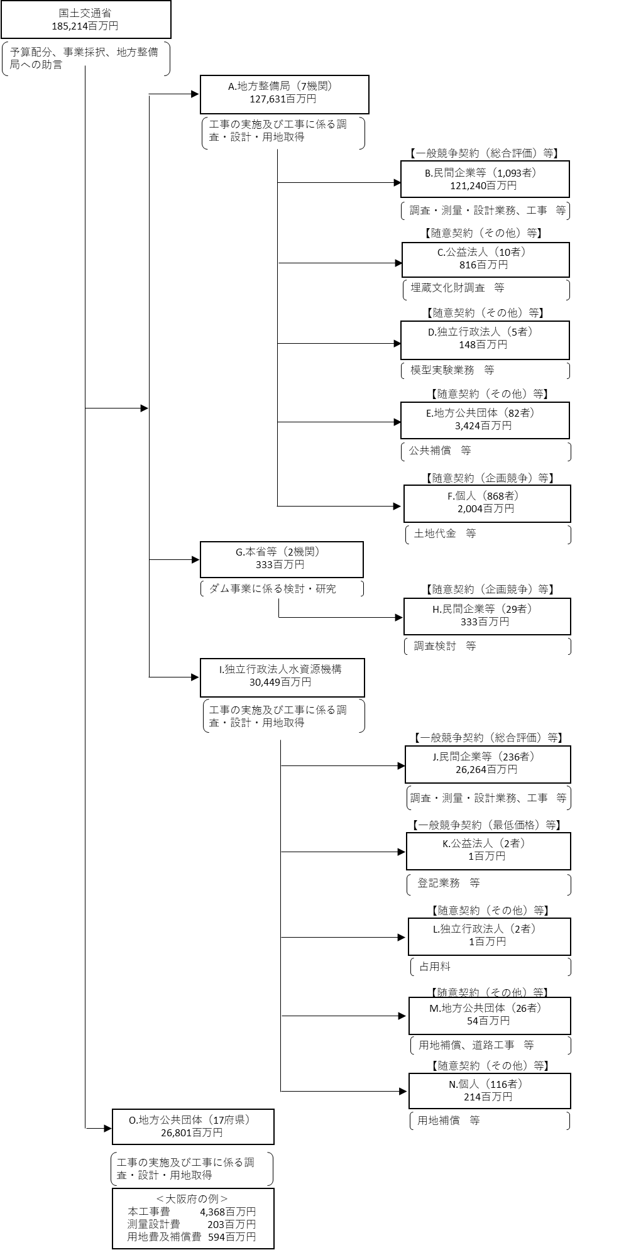
...
 |  |  |  |  |  |  |  |  |  |  |  |  |  |  |  |  | B.清水・鉄建・ＩＨＩ異工種建設工事共同企業体
 |  |  |  |  |  |  | 使 途 |  |  |  |  |  |  | 金 額 (百万円） |  |  | 費 目 |  |  | 使 途 |  |  |  |  |  |  |  |  |  | 金 額 (百万円）
 |  |  |  |  |  |  | 関東地方整備局 |  |  |  |  |  |  | 40,490 |  |  | 工事費 |  |  | ダム本体建設工事 |  |  |  |  |  |  |  |  |  | 22,842
...
 |  |  |  | 計
費目・使途欄についてさらに記載が必要な場合はチェックの上【別紙２】に記載
※B,C,D,E,Fについては、「A.地方整備局（7機関）」のうち、最も支出額が大きい関東地方整備局を代表として、 各ブロック（B,C,D,E,F）の上位1者を記載。
※Hについては、「G.本省等（2機関）」のうち、最も支出額が大きい本省を代表として、上位1者を記載。

 | 支出先上位１０者リスト
 | A.地方整備局
 |  | 支 出 先 |  |  |  | 法 人 番 号 |  |  |  | 業 務 概 要
1 |  | 関東地方整備局 |  |  |  | 2000012100001 |  |  |  | 工事の実施及び工事にかかる調査・設計・用地取得
2 |  | 中部地方整備局 |  |  |  | 2000012100001 |  |  |  | 工事の実施及び工事にかかる調査・設計・用地取得
3 |  | 東北地方整備局 |  |  |  | 2000012100001 |  |  |  | 工事の実施及び工事にかかる調査・設計・用地取得
4 |  | 九州地方整備局 |  |  |  | 2000012100001 |  |  |  | 工事の実施及び工事にかかる調査・設計・用地取得
5 |  | 四国地方整備局 |  |  |  | 2000012100001 |  |  |  | 工事の実施及び工事にかかる調査・設計・用地取得
6 |  | 近畿地方整備局 |  |  |  | 2000012100001 |  |  |  | 工事の実施及び工事にかかる調査・設計・用地取得
7 |  | 北陸地方整備局 |  |  |  | 2000012100001 |  |  |  | 工事の実施及び工事にかかる調査・設計・用地取得
...
 | H.民間企業等
支出先上位10者リスト欄についてさらに記載が必要な場合はチェックの上【別紙３】に記載
※B,C,D,E,Fについては、「A.地方整備局（7機関）」のうち、最も支出額が大きい関東地方整備局を代表として、 各ブロック（B,C,D,E,F）の上位1者を記載。
※Hについては、「G.本省等（2機関）」のうち、最も支出額が大きい本省を代表として、上位1者を記載。
※B,C,D,E,F,H,J,K,L,M,Nについて複数契約がある場合、業務概要、契約方式、入札者数、落札率は、最も支出額が大きいものを代表的に記載。
 | 国庫債務負担行為等による契約先上位10者リスト
 |  | ﾌﾞﾛｯｸ 名 | 契 約 先 |  |  | 法 人 番 号 |  |  |  | 業 務 概 要
1 |  | B | 水源地環境センター・パシフィックコンサルタンツ |  |  | - |  |  |  | 調査検討業務
2 |  | B | （株）エコー |  |  | 2010501016723 |  |  |  | 調査検討業務
3 |  | B | （株）建設技術研究所 |  |  | 7010001042703 |  |  |  | 施工検討業務
4 |  | B | （株）友水設計 |  |  | 1050001012419 |  |  |  | 施設設計業務
※国庫債務負担行為等による契約先上位10者リストについては、「A.地方整備局（7機関）」のうち、最も支出額が大きい関東地方整備局を代表として記載。

